상품제안서
PVC 칼라마우스패드(기본형) | 상품코드: S02350

 |  |  |  |  |  |  | 02-713-8555 | www.synergygift.co.kr
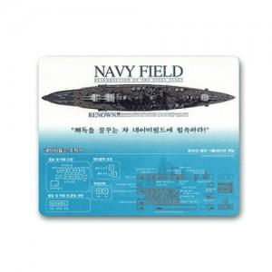 

【상세/제작정보】

【인쇄/포장옵션】 | 풀칼라 / OPP(비닐)

【공급단가】 | 수량 | 1,000~ | 2,000~ | 3,000~ | 5,000~ | 10,000~
*VAT별도 | 1T | 470원 | 440원 | 430원 | 400원 | 390원
 | 2T | 550원 | 520원 | 500원 | 470원 | 460원
 | 3T | 620원 | 580원 | 560원 | 530원 | 510원

【상품 URL】 | https://www.synergygift.co.kr:443/src/goods_detail.php?gdno=6438

